Sheet1
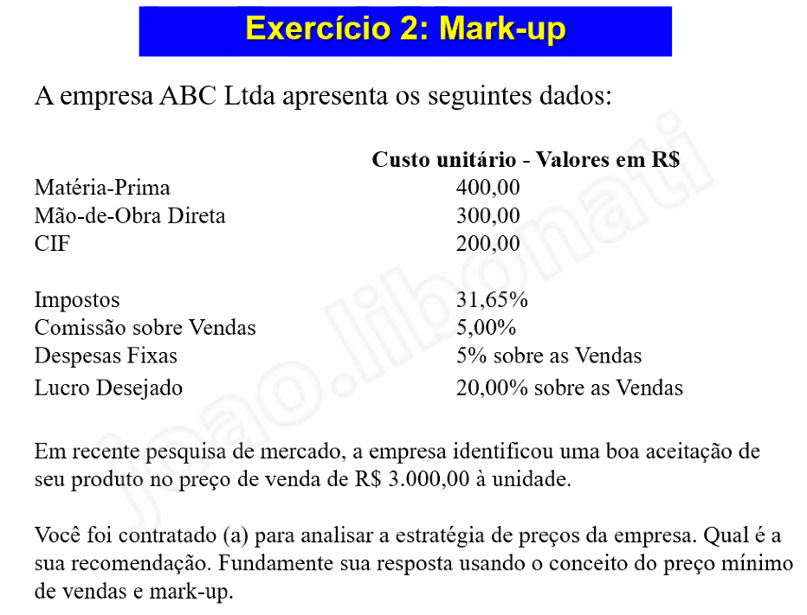
400 | materia prima
300 | mod
200 | cif
900

0.3165 | impostos
0.05 | comissão sobre vendas
0.05 | despesas fixas
0.2
0.6165 | 2.6075619296 | 2346.8057366

3000 | cada unidade

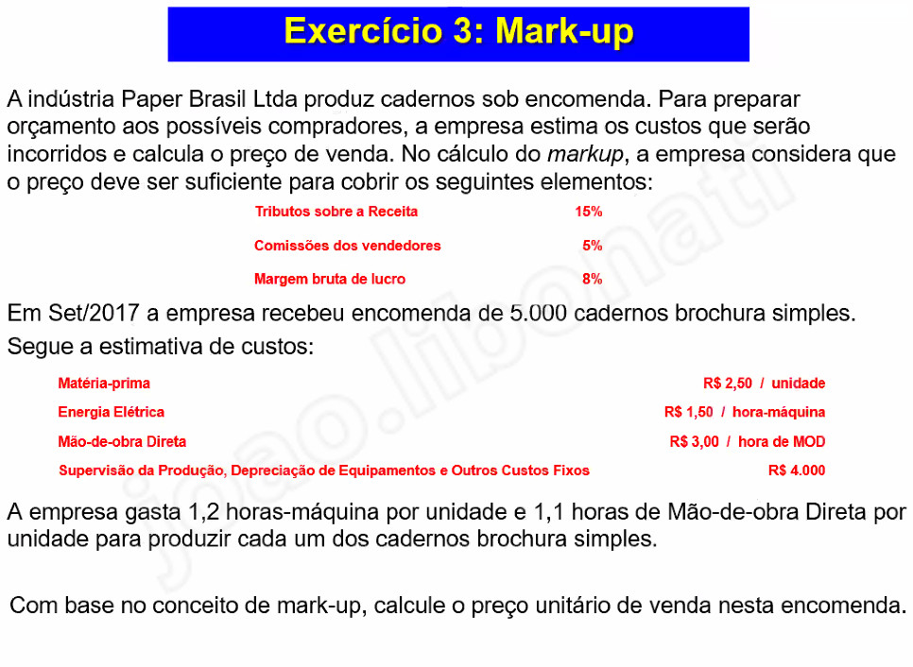
0.28

5000 | unidades
2.5
1.5
3
4000 | custos fixos

1.2
1.1
38000 | 42000 | 8.4
 |  | 1.3888888889
 |  | 11.666666667

